操作问题记录序号
序号 | 分类 | 现象描述 | 解决方案 | 问题分析
1 | 遥控器 | 神画的遥控器，操作失灵，点击没有反应。 | ？ | 1）遥控器的连接丢失？ 2）还是软件系统，反应滞后？

2 | 色彩和亮度有那些关键指标 | 亮度（对比度）的关系 | 亮度调节后，对比度连带调节 | 概念： 黑白对比度是指在环境亮度一定的条件下，将最白的颜色和最黑的颜色之间等间隔低划分出灰度级，期间的灰度级数即黑白对比度。在较亮的环境下，人眼能分辨的灰度级为40至60级，也就是黑白对比度在40:1与60：1之间。当灰度级到60以上时，人眼对其中任何两个相邻灰度将无法分辨，而认为他们是统一灰度。 人眼对黑白对比度的分辨与环境亮度有关，亮度下降时，对比度也在下降，当亮度为0时，也就是全黑环境下，人眼分辨的灰度级为0级。因为投影机一般是将影像投影在白色屏幕上，不会出现全黑的情况，所以我们可以认定投影机标称的对比度不应该是黑白对比度，而应该是亮暗对比度。
 |  | 色温 | 微型投影机使用的是LED光源，这种光源的亮度不太高，目前的技术条件下，最高也就是1000流明的效果。为了保证画面的效果，这类产品也喜欢将色温调校的9000K的水平。因为冷色温会让人觉得画面的亮度比较高。 6500K的色温还是值得推荐的。出厂色温应该是标准的，此外再添加几个色温可选模式。 | 第三是投影机后期软件上的调节，比如说色温、色准等的调试。投影机的色温大小一般以6500K为标准，因为这样的色温不会让画面有过多的颜色倾向，如果低于6500色温的话，画面的颜色会偏暖，反之画面会偏冷。其实一款投影机光源的亮度对于后期投影机色温的调节有很大的影响，亮度越高，色温可调节范围更大更灵活。比如对于传统光源的投影机而言，3000流明的一个亮度还是很容易将色温调节到6500K左右的；对于亮度较低的LED光源投影机来说，最高1000流明的亮度，为了画面的效果，色温通常会达到八九千开尔文甚至更高。 目前投影机对比度有两种测试方法。一种是全开/全关对比度测试方式，即测试投影机输出的全白屏幕与全黑屏幕亮度比值。另一种是ANSI对比度，它采用ANSI标准测试方法测试对比度，ANSI对比度测试方法采用16点黑白相间色块，8个白色区域亮度平均值和8个黑色区域亮度平均值之间的比值即为ANSI对比度。 | 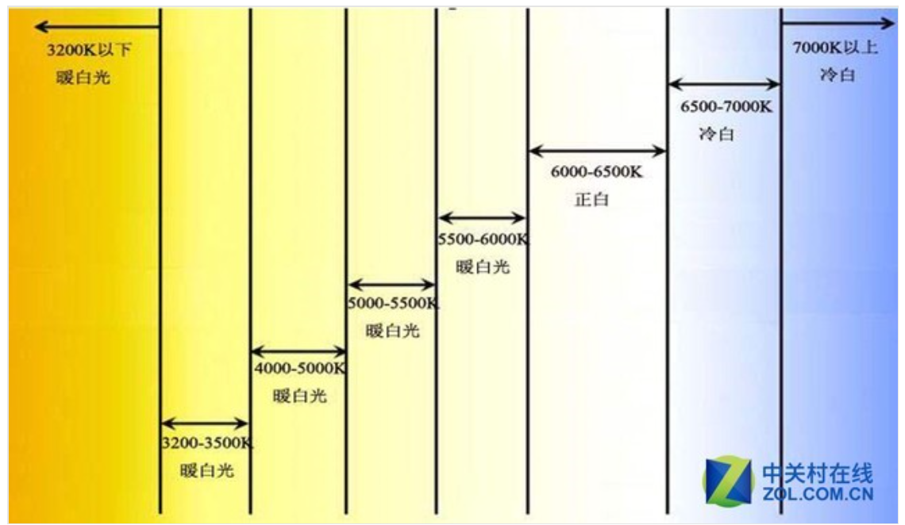
 |  | 总结关注：亮度，色温，分辨率即可。 |  | 一款好的投影机，尤其是家用投影机，除了对比度保持平均水平外，亮度，色温，分辨率，灰阶表现更加的重要，对比度影响画面表现的情况微乎其微。所以现在买投影机不用特别注意对比度的数值了。
3 | 光线的影响 | 环境光感应。 环境亮，投影仪的亮度增加。 环境暗，投影仪的亮度降低。 | 1）以投影画面的标准亮度为基准。测试“当前投影画面亮度”，进行亮度调整。 2）以标准的环境亮度 为基准，根据“当前实测环境光亮度”，都投影标准亮度对比，动态调整投影仪的亮度/对比度/色温。 | 专利：一种检测环境光亮度的方法及装置制造方法 【专利摘要】一种检测环境光亮度的方法，包括：通过装配在投影设备上的光感传感器感应来自投影屏幕方向的光线，在投影空闲时机执行预置操作使得投影屏幕上呈现第一预置影像以及第二预置影像，并获取其二者的光线感应值，据此获得环境光亮度变化的基准值及阀门值，获取当前环境光亮度值以后，根据该环境光亮度变化的基准值及阀门值，得到实际环境光亮度的变化方向和量值，根据实际环境光亮度的变化方向和量值，以及该第二预置影像的光线感应值得到当前实际的环境光亮度值。此外，本发明还提供一种检测环境光亮度的装置。上述检测环境光亮度的方法及装置可提高在投影设备投射影像的同时实时地检测环境光亮度的准确性。 【背景技术】 微型投影设备的出现，由于其体积小，移动便携，低功耗被越来越多人接受，但是其最大缺点是投影流明亮度不尽如人意，环境光亮度对投影图像效果影响很大，比如自然光，灯光等等这些光源的存在对投影设备投影画质影响很大。为此产生了能够根据环境光参数和图像内容动态的改变图像局部亮度，增强图像对比度，使投影图像更加清晰的技术。但是该技术的运用有赖于对环境光亮度的准确侦测，环境光亮度的侦测不准确必然使得该图像算法失效。所以解决如何准确检测环境光亮度的问题成为一个难题。 [0003]现有技术中，通常需要使用光传感器朝向需要检测的环境光方向获取光感应值就可以得到环境光亮度的结果。但是在投影设备投影图像的同时去检测环境光亮度，光感器件感应到的并不仅仅是环境光的亮度，投影设备工作的时候投影图像本身就是光源之一，而且它可能比实际的环境光亮度还高些，此时光传感器上获得的是包含了投影设备投影图像亮度在内的环境光值，不是真实的环境光亮度。
 |  | 投影屏幕 | 设计专用的投影幕布。 | 投影屏幕上采用了黑色反光材料，能够屏蔽掉部分环境光源，降低杂光的反射，有效地 反射出投影机自身的光源，从而使明亮的环境中也能将清晰鲜亮的影像呈现在 80 英寸的 大画面上。不必在意房间的明暗，通过高对比投影屏幕依然可以享受优质的影像。
 |  |  | 总结：根据标准的屏幕画面亮度，定制：护眼（一般动画娱乐分辨率要求不高），标准（学习等分辨率要求较高）2种光线模式。着两种模式下的相对亮度是固定的，缺省开启环境光检测，在环境环境光背景下，都有护眼和标准2种模式。 另外设置自定义：调节亮度（对比度跟随变动）和色温

